5
Valor venta x Marca y por Sucursal
1. Ubicarse en una de las sucursales |  | Clic derecho |  | Configuracion de campo |  | Diseñop de impresion |  | Mostarrar etiquetas de elementos en forma tabular |  |  |  | Aceptar
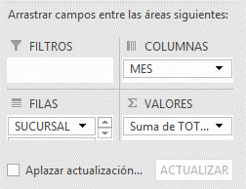

 | Marca

Total Ventas |  | Etiquetas de columna
Etiquetas de fila | MARCA | Enero | Febrero | Marzo | Abril | Mayo | Junio | Julio | Agosto | Septiembre | Octubre | Noviembre | Diciembre | Total general
CENTRO | MAZDA |  |  |  |  |  | 27,500,000 | 27,500,000 | 27,500,000 | 27,500,000 |  |  |  | 110,000,000
 | RENAULT |  | 18,750,000 | 18,750,000 | 18,750,000 | 18,750,000 |  |  |  |  |  |  |  | 75,000,000
 | SUZUKI |  |  |  |  |  |  |  |  | 17,500,000 | 17,500,000 | 17,500,000 | 17,500,000 | 70,000,000
 | VOLSWAGUEN |  |  | 12,500,000 | 12,500,000 | 12,500,000 | 12,500,000 |  |  |  |  |  |  | 50,000,000
Total CENTRO |  |  | 18,750,000 | 31,250,000 | 31,250,000 | 31,250,000 | 40,000,000 | 27,500,000 | 27,500,000 | 45,000,000 | 17,500,000 | 17,500,000 | 17,500,000 | 305,000,000
NORTE | MAZDA |  |  |  |  |  | 27,500,000 | 27,500,000 | 27,500,000 | 27,500,000 | 27,500,000 |  |  | 137,500,000
 | RENAULT |  |  | 18,750,000 | 18,750,000 | 18,750,000 |  |  |  |  |  |  |  | 56,250,000
 | SUZUKI | 17,500,000 |  |  |  |  |  |  |  |  | 17,500,000 | 17,500,000 | 17,500,000 | 70,000,000
 | VOLSWAGUEN |  |  |  | 12,500,000 | 12,500,000 | 12,500,000 | 12,500,000 |  |  |  |  |  | 50,000,000
Total NORTE |  | 17,500,000 |  | 18,750,000 | 31,250,000 | 31,250,000 | 40,000,000 | 40,000,000 | 27,500,000 | 27,500,000 | 45,000,000 | 17,500,000 | 17,500,000 | 313,750,000
OCCIDENTE | MAZDA |  | 27,500,000 | 27,500,000 | 27,500,000 | 27,500,000 |  |  |  |  |  |  |  | 110,000,000
 | RENAULT | 18,750,000 |  |  |  |  |  |  |  |  | 18,750,000 | 18,750,000 | 18,750,000 | 75,000,000
 | SUZUKI |  |  |  |  | 17,500,000 | 17,500,000 | 17,500,000 | 17,500,000 |  |  |  |  | 70,000,000
 | VOLSWAGUEN | 31,250,000 | 12,500,000 |  |  |  |  |  |  |  |  |  | 12,500,000 | 56,250,000
Total OCCIDENTE |  | 50,000,000 | 40,000,000 | 27,500,000 | 27,500,000 | 45,000,000 | 17,500,000 | 17,500,000 | 17,500,000 |  | 18,750,000 | 18,750,000 | 31,250,000 | 311,250,000
ORIENTE | MAZDA | 55,000,000 |  |  |  |  |  |  |  |  |  | 27,500,000 | 27,500,000 | 110,000,000
 | RENAULT |  |  |  |  |  | 18,750,000 | 18,750,000 | 18,750,000 | 18,750,000 |  |  |  | 75,000,000
 | SUZUKI | 17,500,000 | 17,500,000 | 17,500,000 | 17,500,000 |  |  |  |  |  |  |  |  | 70,000,000
 | VOLSWAGUEN |  |  |  |  |  |  |  | 12,500,000 | 12,500,000 | 12,500,000 | 12,500,000 |  | 50,000,000
Total ORIENTE |  | 72,500,000 | 17,500,000 | 17,500,000 | 17,500,000 |  | 18,750,000 | 18,750,000 | 31,250,000 | 31,250,000 | 12,500,000 | 40,000,000 | 27,500,000 | 305,000,000
SUR | MAZDA | 27,500,000 | 27,500,000 | 27,500,000 | 27,500,000 | 27,500,000 |  |  |  |  |  |  |  | 137,500,000
 | RENAULT | 37,500,000 | 18,750,000 |  |  |  |  |  |  |  | 18,750,000 | 18,750,000 | 18,750,000 | 112,500,000
 | SUZUKI |  |  |  |  |  | 17,500,000 | 17,500,000 | 17,500,000 | 17,500,000 |  |  |  | 70,000,000
 | VOLSWAGUEN | 25,000,000 | 12,500,000 | 12,500,000 |  |  |  |  |  |  |  |  |  | 50,000,000
Total SUR |  | 90,000,000 | 58,750,000 | 40,000,000 | 27,500,000 | 27,500,000 | 17,500,000 | 17,500,000 | 17,500,000 | 17,500,000 | 18,750,000 | 18,750,000 | 18,750,000 | 370,000,000
Total general |  | 230,000,000 | 135,000,000 | 135,000,000 | 135,000,000 | 135,000,000 | 133,750,000 | 121,250,000 | 121,250,000 | 121,250,000 | 112,500,000 | 112,500,000 | 112,500,000 | 1,605,000,000

6
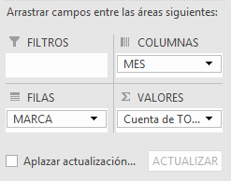
Marca de mayor cantidad de unidades vendidas

Cantidad de ventas | Etiquetas de columna
Etiquetas de fila | Enero | Febrero | Marzo | Abril | Mayo | Junio | Julio | Agosto | Septiembre | Octubre | Noviembre | Diciembre | Total general
MAZDA | 3 | 2 | 2 | 2 | 2 | 2 | 2 | 2 | 2 | 1 | 1 | 1 | 22
RENAULT | 3 | 2 | 2 | 2 | 2 | 1 | 1 | 1 | 1 | 2 | 2 | 2 | 21
VOLSWAGUEN | 4 | 2 | 2 | 2 | 2 | 2 | 1 | 1 | 1 | 1 | 1 | 1 | 20
SUZUKI | 2 | 1 | 1 | 1 | 1 | 2 | 2 | 2 | 2 | 2 | 2 | 2 | 20
Total general | 12 | 7 | 7 | 7 | 7 | 7 | 6 | 6 | 6 | 6 | 6 | 6 | 83

9
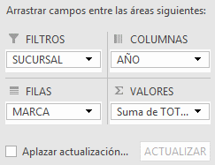
Uso de filtros generales
Valor de las ventas X sucursal

SUCURSAL | (Todas)

Total Ventas | Etiquetas de columna
Etiquetas de fila | 2015 | 2016 | Total general
MAZDA | 302,500,000 | 302,500,000 | 605,000,000
RENAULT | 206,250,000 | 187,500,000 | 393,750,000
SUZUKI | 175,000,000 | 175,000,000 | 350,000,000
VOLSWAGUEN | 125,000,000 | 131,250,000 | 256,250,000
Total general | 808,750,000 | 796,250,000 | 1,605,000,000

10
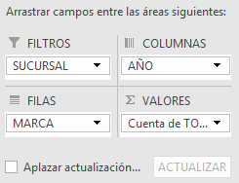
Uso de filtros Individuales
Cantidad de unidades vendidas por sucursal

SUCURSAL | (Todas)

Cantidades Vendidas | Etiquetas de columna
Etiquetas de fila | 2015 | 2016 | Total general
MAZDA | 11 | 11 | 22
RENAULT | 11 | 10 | 21
VOLSWAGUEN | 10 | 10 | 20
SUZUKI | 10 | 10 | 20
Total general | 42 | 41 | 83

11
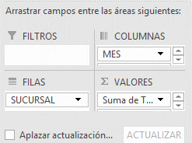
Clic en lista desplegable del ultimo valor
Configuracion de campo de valor |  | Mostrar valores como | Diferencia de | Mes | Anterior

Calcular la diferencia de ventas con respecto al Mes anterior

 | Etiquetas de columna
 | Enero |  | Febrero |  | Marzo |  | Abril |  | Mayo |  | Junio |  | Julio |  | Agosto |  | Septiembre |  | Octubre |  | Noviembre |  | Diciembre |  | Total Suma de TOTAL | Total Suma de TOTAL2
Etiquetas de fila | Suma de TOTAL | Suma de TOTAL2 | Suma de TOTAL | Suma de TOTAL2 | Suma de TOTAL | Suma de TOTAL2 | Suma de TOTAL | Suma de TOTAL2 | Suma de TOTAL | Suma de TOTAL2 | Suma de TOTAL | Suma de TOTAL2 | Suma de TOTAL | Suma de TOTAL2 | Suma de TOTAL | Suma de TOTAL2 | Suma de TOTAL | Suma de TOTAL2 | Suma de TOTAL | Suma de TOTAL2 | Suma de TOTAL | Suma de TOTAL2 | Suma de TOTAL | Suma de TOTAL2
CENTRO |  |  | 18,750,000 | 18,750,000 | 31,250,000 | 12,500,000 | 31,250,000 | - | 31,250,000 | - | 40,000,000 | 8,750,000 | 27,500,000 | -12,500,000 | 27,500,000 | - | 45,000,000 | 17,500,000 | 17,500,000 | -27,500,000 | 17,500,000 | - | 17,500,000 | - | 305,000,000
NORTE | 17,500,000 |  |  | -17,500,000 | 18,750,000 | 18,750,000 | 31,250,000 | 12,500,000 | 31,250,000 | - | 40,000,000 | 8,750,000 | 40,000,000 | - | 27,500,000 | -12,500,000 | 27,500,000 | - | 45,000,000 | 17,500,000 | 17,500,000 | -27,500,000 | 17,500,000 | - | 313,750,000
OCCIDENTE | 50,000,000 |  | 40,000,000 | -10,000,000 | 27,500,000 | -12,500,000 | 27,500,000 | - | 45,000,000 | 17,500,000 | 17,500,000 | -27,500,000 | 17,500,000 | - | 17,500,000 | - |  | -17,500,000 | 18,750,000 | 18,750,000 | 18,750,000 | - | 31,250,000 | 12,500,000 | 311,250,000
ORIENTE | 72,500,000 |  | 17,500,000 | -55,000,000 | 17,500,000 | - | 17,500,000 | - |  | -17,500,000 | 18,750,000 | 18,750,000 | 18,750,000 | - | 31,250,000 | 12,500,000 | 31,250,000 | - | 12,500,000 | -18,750,000 | 40,000,000 | 27,500,000 | 27,500,000 | -12,500,000 | 305,000,000
SUR | 90,000,000 |  | 58,750,000 | -31,250,000 | 40,000,000 | -18,750,000 | 27,500,000 | -12,500,000 | 27,500,000 | - | 17,500,000 | -10,000,000 | 17,500,000 | - | 17,500,000 | - | 17,500,000 | - | 18,750,000 | 1,250,000 | 18,750,000 | - | 18,750,000 | - | 370,000,000
Total general | 230,000,000 |  | 135,000,000 | -95,000,000 | 135,000,000 | - | 135,000,000 | - | 135,000,000 | - | 133,750,000 | -1,250,000 | 121,250,000 | -12,500,000 | 121,250,000 | - | 121,250,000 | - | 112,500,000 | -8,750,000 | 112,500,000 | - | 112,500,000 | - | 1,605,000,000

12
Agrupar una tabla dinamica de forma sencilla |  | Seleccionar La inf | Clic Derecho | Agrupar
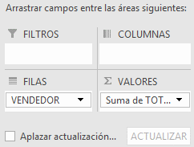

Etiquetas de fila | Total de ventas
Excelente
ANDREA | 190,000,000
JUAN | 180,000,000
Regulares
CAROLINA | 152,500,000
ESTEBAN | 152,500,000
DIEGO | 152,500,000
Deficientes
JONH | 161,250,000
NATALY | 158,750,000
YESSICA | 152,500,000
LUIS | 152,500,000
MARGARITA | 152,500,000
Total general | 1,605,000,000

13
Agrupar en una tabla dinamica por rango de numeros |  | Clic derecho | Agrupar
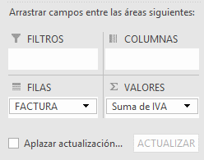

Etiquetas de fila | Suma de IVA
101-120 | 74000000
201-220 | 62750000
301-320 | 61000000
401-420 | 62250000
501-520 | 61000000
Total general | 321000000

14
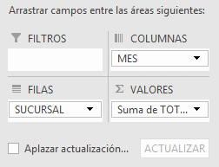
Para celdas vacias mostrar 0 |  | Clic Derecho | Opciones de tabla dinámica | Para celdas Vacias Mostrar

Etiquetas de fila | Suma de TOTAL
CENTRO | 305000000
NORTE | 313750000
OCCIDENTE | 311250000
ORIENTE | 305000000
SUR | 370000000
Total general | 1605000000

17
Segmentacion de datos para varias tablas dinamicas |  | 1 | Clic en la primera tabla | Analizar | Insertar segmentacion de datos |  |  | Seleccionar los campos por los que desee segmentar
 |  | 2 | Conecta segmentacion | Ubicarse el la otra tabla |  | analizar | Tabla dinamica(ver el nombre)
 |  | 3 | Clic derecho sobre la segmentacion |  | Conexiones de informe |  | Del listado seleccionar la tabla dinámica con la que la desea conectar
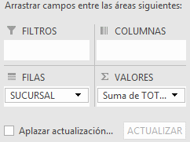
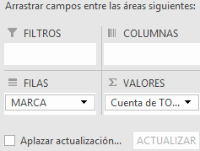
 |  |  | Asi por cada segmentacion

Etiquetas de fila | Suma de TOTAL
OCCIDENTE | 65,000,000
ORIENTE | 58,750,000
CENTRO | 47,500,000
SUR | 27,500,000
NORTE | 17,500,000 |  |  |  |  | · Para dar a conocer las fórmulas que se llevaron a cabo en el campo calculado, se para el cursor en la tabla dinámica, pestaña analizar, campos, elementos y conjuntos, crear lista de formular
Total general | 216,250,000

Etiquetas de fila | Cuenta de Ventas
MAZDA | 3
SUZUKI | 3
RENAULT | 3
VOLSWAGUEN | 2
Total general | 11

18
Ver formulas y lista de campos calculados |  | 1 | Clic en la tabla |  | Analizar | Botón Calculos | Campos elementos y conjuntos |  | Campo calculado
 |  | 2 | Darle el nombre(Incremento Ventas) |  |  | seleccionar el campo (ventas*%+ventas) |  | Aparece una nueva columna con el campo calculado
 | Ver la formula del campo calculado |  | Analizar | Botón Calculos |  | Campos elementos y conjuntos
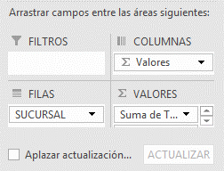
 |  |  |  |  |  | Crear lista de formulas

Etiquetas de fila | Total Ventas | Suma de Incremento para el pròximo mes
SUR | 370,000,000 | 444,000,000
NORTE | 313,750,000 | 376,500,000
OCCIDENTE | 311,250,000 | 373,500,000
CENTRO | 305,000,000 | 366,000,000
ORIENTE | 305,000,000 | 366,000,000
Total general | 1,605,000,000 | 1,926,000,000

19
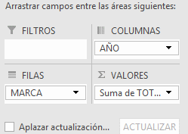
Generar autofiltros en las tablas dinámicas |  | 1 | Despues del utimoa columna escribir un nuevo campo |  | Ubicarse en el | Datos | Filtros
 |  |  | debido a que dentro de la tabla dinamica no permite generar filtros

Suma de TOTAL | Etiquetas de columna
Etiquetas de fila | 2015 | 2016 | Total general | Filtros
MAZDA | 302,500,000 | 302,500,000 | 605,000,000
RENAULT | 206,250,000 | 187,500,000 | 393,750,000
SUZUKI | 175,000,000 | 175,000,000 | 350,000,000
VOLSWAGUEN | 125,000,000 | 131,250,000 | 256,250,000
Total general | 808,750,000 | 796,250,000 | 1,605,000,000

21
Insertar escala de Tiempo |  | 1 | Ubicarse en la tabla dinamica | Analizar | Insertar escala de tiempo | Seleccionar el capo(Fecha) y aceptar
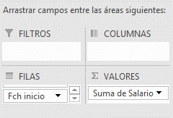

Etiquetas de fila | Suma de Salario
1977 | 2824326
1978 | 7039201
1979 | 6667930
1980 | 4584819
1981 | 8415101
1982 | 10627511
1983 | 2719217
1984 | 18414753
1985 | 7203251
1986 | 18275753
1987 | 13119377
1988 | 9102533
1989 | 11358949
1990 | 12386618
1991 | 8144221
1992 | 4257846
1993 | 1079676
Total general | 146221082

